Ein Tippschein
ADwin-TIPPschein |  |  |  | Name: |  |  |  |  |  | gelbe Felder werden berechnet
SK ADmira Linz |  |  |  |  |  |  |  |  |  | Punkte - Spiel | Torverhältnis
Kampfmannschaft |  |  |  |  | Tippschein senden an: | ADwin@der-ball-ist-rund.net
Frühjahr |  | 2026 |  |  |  | Ergebnis
Einsatz: |  |  | € 10 |  | Achtung: 1. Eintrag beim Torverhältnis ist immer der SK ADmira! | ADmira | Gegner | Tipp | Punkte
bezahlt:
BEZIRKSLIGA NORD |  |  |  |  | Herbst 5. Platz | 19 | 17 |  | 20
Spiel | Tabelle OÖFV |  |  |  | gegen | . : . |  |  | kompl.
14 | Heim | 1900-01-06 | 2026-03-20 | 18:30:00 | Lembach
15 | Auswärts | 1900-01-07 | 2026-03-28 | 15:30:00 | SPG Katsdorf
16 | Heim | 1900-01-07 | 2026-04-04 | 15:00:00 | Altenberg
17 | Auswärts | 1900-01-07 | 2026-04-11 | 16:30:00 | Öpping-Peilstein
18 | Heim | 1900-01-07 | 2026-04-18 | 15:00:00 | Haslach
19 | Auswärts | 1900-01-07 | 2026-04-25 | 16:30:00 | St. Oswald/Fr.
20 | Heim | 1900-01-07 | 2026-05-02 | 15:00:00 | Arnreit
21 | Auswärts | 1900-01-07 | 2026-05-09 | 17:00:00 | Naarn
22 | Heim | 1900-01-05 | 2026-05-14 | 19:00:00 | Freistadt
23 | Auswärts | 1900-01-07 | 2026-05-23 | 17:00:00 | Oberneukirchen
24 | Heim | 1900-01-06 | 2026-05-29 | 19:00:00 | Schweinbach
25 | Heim | 1900-01-04 | 2026-06-03 | 19:30:00 | Vorderweißenbach
26 | Auswärts | 1900-01-07 | 2026-06-13 | 17:00:00 | Julbach
13 | Runden | 13 | Spiele |  | Herbst |  |  |  |  | 0
Tabellenrang der ADmira nach Ende der Meisterschaft |  |  |  | 2025/2026 |  |  | <= Bitte Rang eintragen |  |  | S | 0
Punkte der ADmira nach Ende der Meisterschaft |  |  |  | 2025/2026 |  |  |  |  | Wenn kein Eintrag, automatische Berechnung | U | 0
Torverhältnis der ADmira nach Ende der Meisterschaft |  |  |  | 2025/2026 |  |  |  |  |  | N | 0
 |  |  |  |  |  | gesch. | erhalt.

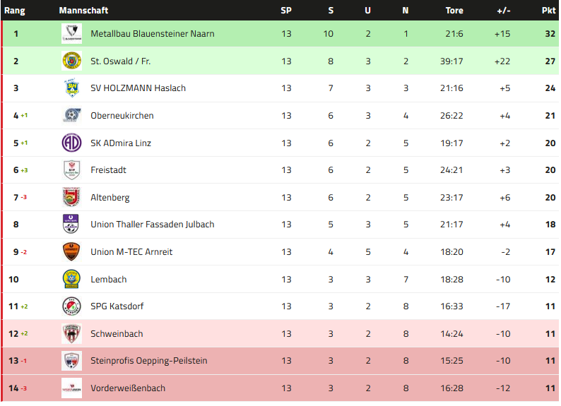
Ranglistenabfrage: |  | https://adwin.dynv6.net/ |  |  | Tippschein senden an: | ADwin@der-ball-ist-rund.net
Auswertung : |  |  |  | Punkte |  |  |  | letzte Tabelle Bez.Liga NORD
1/2/X = S/V/U |  |  |  | 3
genaues Ergebnis |  |  |  | 6
geschossene Tore Admira |  |  |  | 6
geschossene Tore Gegner |  |  |  | 6
Total Punkte alle Spiele |  |  |  | 273
Zusatzpunkte am Ende der H/FJ-Meisterschaft
Richtiger Rang Ende Meisterschaft |  |  |  | 12
Richtige Punkte Ende Meisterschaft |  |  |  | 15
Richtige Summe geschossene Tore |  |  |  | 15
Richtige Summe erhaltene Tore |  |  |  | 15
Richtiges Endtorverhältnis |  |  |  | 30
Total Zusatzpunkte |  |  |  | 87
Max. Höchstpunkteanzahl inkl. Zusatzpunkte |  |  |  | 360

Auszahlung :
50% -> SK ADmira Linz / Nachwuchs
50% Ausschüttung auf die Person/en
mit der höchst erreichten Punkteanzahl

